4.7 - Alternativas
Ejercicio 4.7: Soluciones Alternativas (Múltiples Óptimos)

1. CONSIGNA DEL PROBLEMA (CASO DE ESTUDIO): LA CARPINTERÍA ARTESANAL
Una carpintería artesanal fabrica dos líneas de mesas: Mesas de Pino (X1) y Mesas de Roble (X2). Ambos modelos generan una contribución marginal de $4 por unidad vendida. El proceso productivo cuenta con las siguientes restricciones operativas: • Secado y espacio de taller: Por limitaciones de secado natural del pino, no es posible fabricar más de 6 mesas de pino semanales. • Mano de obra en armado: Cada mesa de pino y cada mesa de roble requieren 1 hora de mano de obra de ensamble. El taller dispone de hasta 8 horas semanales de personal de armado. • Lijado y barnizado: El sector de terminación cuenta con un total de 12 horas semanales. Una mesa de pino insume 1 hora de lijado y una de roble insume 2 horas debido a la dureza de la madera. Preguntas de la consigna: a) Identificar las variables de decisión y deducir la formulación matemática formal. b) Resolver analíticamente por Simplex y gráficamente. c) ¿Existe un único plan de producción óptimo? Explicar cómo se detectan las soluciones alternativas en la tabla óptima (cero alternativo).

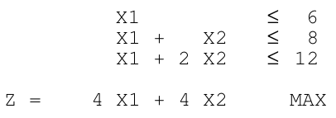

2. FORMULACIÓN DEDUCIDA: Max Z = 4 X1 + 4 X2 | s.a. X1 <= 6; X1 + X2 <= 8; X1 + 2 X2 <= 12

TABLA INICIAL DEL PRIMAL (TIP)
 |  |  | 4 | 4 | 0 | 0 | 0
Ck | Xk | Bk | X1 | X2 | λ1 | λ2 | λ3 | Θ
0 | λ1 | 6.00 | 1 | 0 | 1 | 0 | 0 | 6.00
0 | λ2 | 8.00 | 1 | 1 | 0 | 1 | 0 | 8.00
0 | λ3 | 12.00 | 1 | 2 | 0 | 0 | 1 | 12.00
Z | = | 0.00
zj - cj | = |  | -4.00 | -4.00 | 0.00 | 0.00 | 0.00

PRIMERA TABLA ÓPTIMA (TOP 1) - Vértice A: (6 mesas de pino, 2 mesas de roble)
 |  |  | 4 | 4 | 0 | 0 | 0
Ck | Xk | Bk | X1 | X2 | λ1 | λ2 | λ3 | Θ
4 | X1 | 6.00 | 1 | 0 | 1 | 0 | 0 | -
4 | X2 | 2.00 | 0 | 1 | -1 | 1 | 0 | #DIV/0!
0 | λ3 | 2.00 | 0 | 0 | 1 | -2 | 1 | -
Z | = | 32.00
zj - cj | = |  | 0.00 | 0.00 | 0.00 | 4.00 | 0.00

SEGUNDA TABLA ÓPTIMA (TOP 2) - Vértice B: (4 mesas de pino, 4 mesas de roble)
 |  |  | 4 | 4 | 0 | 0 | 0
Ck | Xk | Bk | X1 | X2 | λ1 | λ2 | λ3 | Θ
4 | X1 | 4.00 | 1 | 0 | 0 | 2 | -1 | -
4 | X2 | 4.00 | 0 | 1 | 0 | -1 | 1 | -
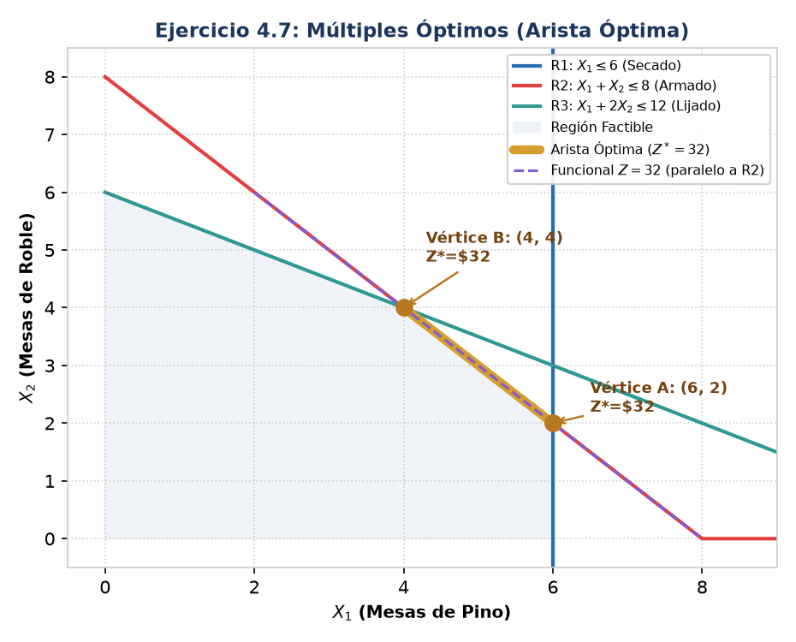
0 | λ1 | 2.00 | 0 | 0 | 1 | -2 | 1 | -
Z | = | 32.00
zj - cj | = |  | 0.00 | 0.00 | 0.00 | 4.00 | 0.00

3. RESPUESTAS A LAS PREGUNTAS TEÓRICAS Y CONCLUSIÓN DEL CASO
• Respuesta a) Formulación Deducida: Variables: X1 = Mesas de pino por semana | X2 = Mesas de roble por semana. Funcional: Max Z = 4 X1 + 4 X2 ($/semana). Restricciones: X1 <= 6 (secado pino); X1 + X2 <= 8 (horas armado); X1 + 2 X2 <= 12 (horas lijado); X1, X2 >= 0. • Respuesta b) y c) Análisis de Soluciones Alternativas: 1. ¿Existe un único plan óptimo? NO. Existen infinitas combinaciones óptimas que forman un segmento continuo. 2. Vértices Extremos: Vértice A (6 pino, 2 roble) con Z*=$32,00 y Vértice B (4 pino, 4 roble) con Z*=$32,00. 3. Combinación Convexa: Cualquier punto X = α·(6, 2) + (1-α)·(4, 4) con 0 <= α <= 1 es óptimo con ganancia $32. Ejemplo: Fabricar 5 mesas de pino y 3 de roble (α = 0,5) es factible y produce exactamente Z = 4(5) + 4(3) = $32,00. 4. Detección en la Tabla Simplex: Al alcanzar la condición de parada en TOP 1 (todos los zj - cj >= 0), la variable NO BÁSICA λ3 tiene costo de oportunidad zj - cj = 0 (denominado Cero Alternativo 0*). Pivotear en ella genera el vértice B sin variar Z. 5. Causa Geométrica: La pendiente del funcional (m = -4/4 = -1) es paralela a la restricción activa de armado (m = -1/1 = -1).

4.8 - Degenerada
Ejercicio 4.8: Solución Degenerada

1. CONSIGNA DEL PROBLEMA (CASO DE ESTUDIO): LA PLANTA QUÍMICA DE FERTILIZANTES
Una planta química elabora dos fertilizantes agrícolas concentrados: Nitrógeno-Plus (X1) y Fósforo-Max (X2). Las ganancias netas por litro son de $6 para Nitrógeno-Plus y de $4 para Fósforo-Max. El departamento de producción cuenta con las siguientes disponibilidades mensuales: • Tiempo en reactor de mezclado: X1 insume 2 horas/litro y X2 insume 4 horas/litro, disponiendo de 48 horas mensuales. • Reactivo base químico A: Cada litro de X1 requiere 4 kg y cada litro de X2 requiere 2 kg, con un stock mensual de 60 kg. • Envasado de seguridad especial: Por normativa de transporte, X1 requiere un envasado especial que insume 3 minutos por litro. La máquina solo puede operar 45 minutos mensuales (equivalente a un tope máximo de 15 litros de X1). Preguntas de la consigna: a) Formular el modelo de programación lineal deducido del enunciado. b) Resolver por el método Simplex y advertir el empate en el criterio de salida (Θ = 15) que da origen a una solución básica degradada. c) Interpretar en el gráfico por qué 3 restricciones se cruzan en un mismo punto generando degeneración.
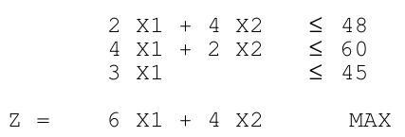

2. FORMULACIÓN DEDUCIDA: Max Z = 6 X1 + 4 X2 | s.a. 2 X1 + 4 X2 <= 48; 4 X1 + 2 X2 <= 60; 3 X1 <= 45

TABLA INICIAL DEL PRIMAL (TIP) - EMPATE EN THETA
 |  |  | 6 | 4 | 0 | 0 | 0
Ck | Xk | Bk | X1 | X2 | λ1 | λ2 | λ3 | Θ
0 | λ1 | 48.00 | 2 | 4 | 1 | 0 | 0 | 24.00
0 | λ2 | 60.00 | 4 | 2 | 0 | 1 | 0 | 15.00
0 | λ3 | 45.00 | 3 | 0 | 0 | 0 | 1 | 15.00
Z | = | 0.00
zj - cj | = |  | -6.00 | -4.00 | 0.00 | 0.00 | 0.00

ITERACIÓN 1 - BASE DEGRADADA (Bk = 0 en λ3)
 |  |  | 6 | 4 | 0 | 0 | 0
Ck | Xk | Bk | X1 | X2 | λ1 | λ2 | λ3 | Θ
0 | λ1 | 18.00 | 0 | 3 | 1 | -0.5 | 0 | 6
6 | X1 | 15.00 | 1 | 0.5 | 0 | 0.25 | 0 | 30
0 | λ3 | 0.00 | 0 | -1.5 | 0 | -0.75 | 1 | -
Z | = | 90.00
zj - cj | = |  | 0.00 | -1.00 | 0.00 | 1.50 | 0.00

TABLA ÓPTIMA DEL PRIMAL (TOP) - Vértice: (12 litros de N-Plus, 6 litros de P-Max)
 |  |  | 6 | 4 | 0 | 0 | 0
Ck | Xk | Bk | X1 | X2 | λ1 | λ2 | λ3 | Θ
4 | X2 | 6.00 | 0 | 1 | 0.333 | -0.167 | 0 | -
6 | X1 | 12.00 | 1 | 0 | -0.167 | 0.333 | 0 | -
0 | λ3 | 9.00 | 0 | 0 | 0.5 | -1 | 1 | -
Z | = | 96.00
zj - cj | = |  | 0.00 | 0.00 | 0.33 | 1.33 | 0.00

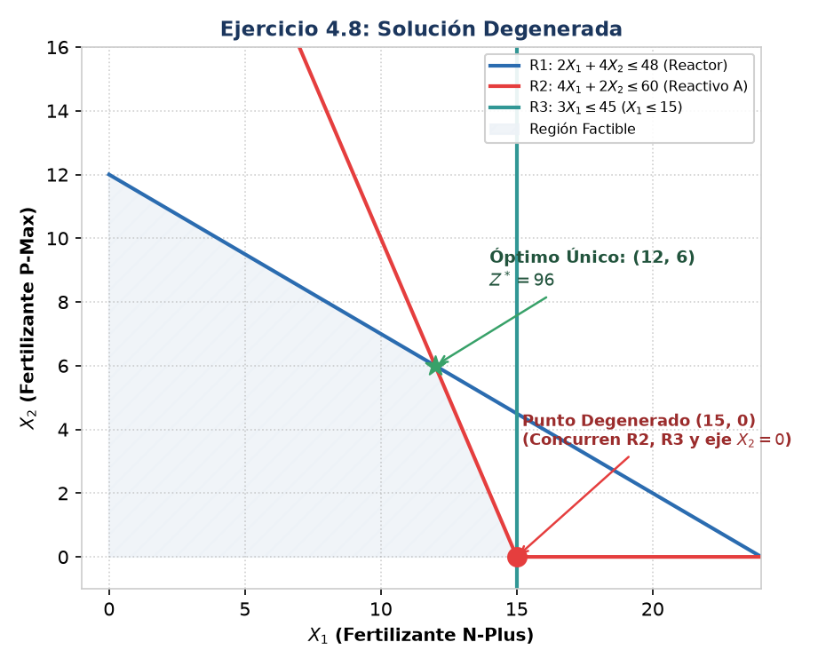
3. RESPUESTAS A LAS PREGUNTAS TEÓRICAS Y CONCLUSIÓN DEL CASO
• Respuesta a) Formulación Deducida: Variables: X1 = Litros mensuales de Fertilizante N-Plus | X2 = Litros mensuales de Fertilizante P-Max. Funcional: Max Z = 6 X1 + 4 X2 ($/mes). Restricciones: 2 X1 + 4 X2 <= 48 (reactor); 4 X1 + 2 X2 <= 60 (reactivo A); 3 X1 <= 45 (envasado); X1, X2 >= 0. • Respuesta b) Detección de Degeneración en Simplex: 1. Empate en el Criterio de Salida: En la TIP, al entrar X1 (zj-cj = -6), el cociente Θ = Bk / aij empata en Θ = 15 entre la fila de λ2 (60/4 = 15) y la fila de λ3 (45/3 = 15). 2. Base Degradada: Al salir λ2, la otra variable que empató (λ3) permanece básica pero pasa a valer Bk = 0 en la Iteración 1. Tener variables básicas iguales a cero define una Base Degradada. • Respuesta c) Interpretación Geométrica y Solución Óptima Final: 1. Geometría: En 2 variables, un vértice se define por 2 rectas. En el punto (15, 0) concurren 3 restricciones a la vez: R2 (4X1+2X2=60), R3 (3X1=45) y el eje horizontal (X2=0). Esa sobredeterminación local causa el empate algebraico. 2. Solución Óptima: Vértice único X1* = 12 litros de N-Plus y X2* = 6 litros de P-Max, con ganancia máxima Z* = $96,00 y una holgura remanente de 9 minutos en la máquina de envasado (λ3 = 9).

4.10 - No Acotada
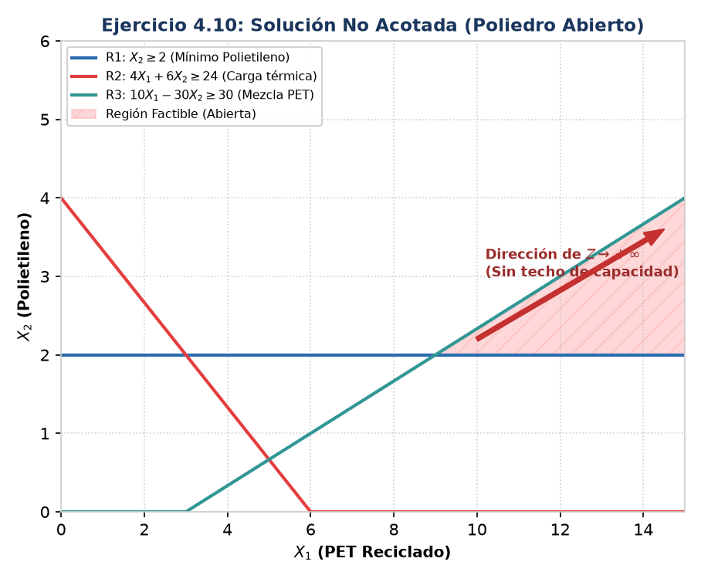
Ejercicio 4.10: Solución No Acotada (Poliedro Abierto)

1. CONSIGNA DEL PROBLEMA (CASO DE ESTUDIO): LA PLANTA DE RECICLAJE Y SUBSIDIOS
Una planta de reciclaje procesa dos tipos de residuos plásticos: PET (X1) y Polietileno (X2) en toneladas. Por convenios de economía circular y venta de créditos verdes, la planta percibe $1 por tonelada de PET y $8 por tonelada de Polietileno. Las regulaciones operativas y ambientales imponen las siguientes condiciones mínimas: • Compromiso municipal mínimo: El contrato ambiental exige procesar al menos 2 toneladas diarias de Polietileno (X2 >= 2). • Carga calórica mínima de combustión: Para encender los reactores térmicos, el residuo conjunto debe aportar un mínimo de 24 unidades térmicas. Cada tonelada de PET aporta 4 unidades y cada de Polietileno aporta 6 (4 X1 + 6 X2 >= 24). • Mezcla técnica de polímeros: Por balance de masa y para evitar apelmazamiento, por cada tonelada de Polietileno procesada se debe mezclar al menos 3 toneladas de PET más un sobrante neto de 3 toneladas (10 X1 - 30 X2 >= 30, equivalente a X1 - 3 X2 >= 3). Preguntas de la consigna: a) Formular el modelo formal deducido del texto. b) Explicar por qué el modelo resulta matemáticamente no acotado (Z -> +infinito) y cómo se detecta en la tabla Simplex. c) ¿Qué restricción del mundo real faltó modelar para que el problema sea económicamente viable?
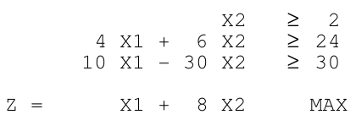

2. FORMULACIÓN DEDUCIDA: Max Z = X1 + 8 X2 | s.a. X2 >= 2; 4 X1 + 6 X2 >= 24; 10 X1 - 30 X2 >= 30

TABLA DONDE SE DETECTA LA CONDICIÓN DE NO ACOTADO
Ck | Xk | Bk | X1 | X2 | λ1 | λ2 | λ3 | Θ
8 | X2 | 2.00 | 0 | 1 | -1 | 0 | 0 | No calculable (<= 0)
1 | X1 | 9.00 | 1 | 0 | 3 | 0 | -0.1 | No calculable (<= 0)
0 | λ2 | 24.00 | 0 | 0 | -6 | 1 | 0.4 | 60.00
Z | = | 25.00
zj - cj | = |  | 0 | 0 | -5 | 0 | 0.1

3. RESPUESTAS A LAS PREGUNTAS TEÓRICAS Y CONCLUSIÓN DEL CASO
• Respuesta a) Formulación Deducida: Variables: X1 = Toneladas diarias de PET reciclado | X2 = Toneladas diarias de Polietileno procesado. Funcional: Max Z = 1 X1 + 8 X2 ($/día). Restricciones: X2 >= 2 (mínimo contrato); 4 X1 + 6 X2 >= 24 (carga calórica); 10 X1 - 30 X2 >= 30 (mezcla PET); X1, X2 >= 0. • Respuesta b) Detección de No Acotamiento en el Tableau Simplex: 1. Criterio de Entrada: En la tabla existe una variable candidata a entrar con zj - cj < 0 (en MAX indica incremento de beneficio). 2. Imposibilidad de Salida: TODOS los coeficientes tecnológicos de su columna son menores o iguales a cero (aij <= 0). 3. Ausencia de Cota: Al no existir ningún aij > 0, es imposible calcular el cociente de salida Θ = Bk / aij > 0. La variable entrante puede aumentar hasta +infinito sin violar ninguna restricción, provocando que Z -> +infinito. • Respuesta c) Justificación Económica y Omisión del Modelo Real: En la economía real las ganancias infinitas no existen. El modelo incurre en una omisión crítica al no contemplar restricciones de: 1. Capacidad máxima de molienda y almacenamiento de la planta. 2. Límite de disponibilidad de recolección de plástico PET en el mercado. 3. Techo presupuestario del municipio para el pago de subsidios o saturación de la demanda comercial.

4.12 - Incompatible
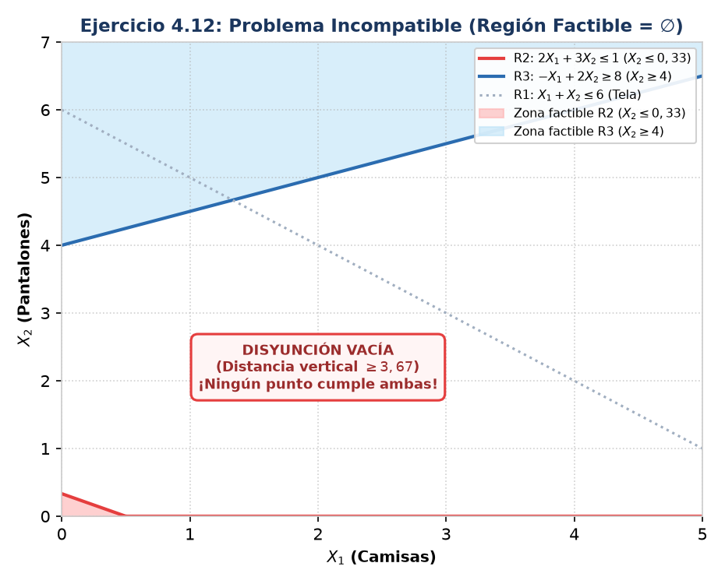
Ejercicio 4.12: Problema Incompatible / Infactible

1. CONSIGNA DEL PROBLEMA (CASO DE ESTUDIO): EL TALLER TEXTIL DE CONFECCIÓN
Un taller textil recibe una propuesta para confeccionar dos prendas: Camisas (X1) y Pantalones (X2). La ganancia unitaria es de $3 por camisa y $1 por pantalón. Se deben coordinar tres restricciones impuestas por producción, finanzas y el cliente: • Stock de tela disponible: Se dispone de un rollo remanente de 6 metros. Cada camisa y cada pantalón consumen 1 metro (X1 + X2 <= 6). • Presupuesto para botones y cierres: Por límite estricto de caja chica, el costo total en avíos no puede superar $1. Cada camisa insume $2 en avíos y cada pantalón insume $3 (2 X1 + 3 X2 <= 1). • Cláusula contractual exigida por el comprador: El cliente exige que la cantidad de pantalones duplicada debe superar a la de camisas en al menos 8 unidades (-X1 + 2 X2 >= 8, o 2 X2 - X1 >= 8). Preguntas de la consigna: a) Deducir el modelo de programación lineal a partir de los datos. b) Demostrar analíticamente que las restricciones de presupuesto y contractual se contradicen (X2 <= 0,33 vs X2 >= 4). c) Resolver por Gran M y verificar cómo se detecta la incompatibilidad (la variable artificial μ3 queda en la base con Bk > 0).

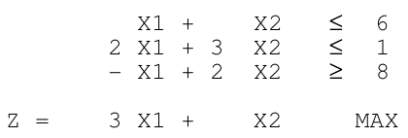

2. FORMULACIÓN DEDUCIDA: Max Z = 3 X1 + X2 | s.a. X1 + X2 <= 6; 2 X1 + 3 X2 <= 1; -X1 + 2 X2 >= 8

TABLA FINAL DEL MÉTODO GRAN M (μ EN BASE CON Bk > 0)
Ck | Xk | Bk | X1 | X2 | λ1 | λ2 | λ3 | μ3
0 | λ1 | 5.67 | 0.33 | 0 | 1 | -0.33 | 0 | 0
1 | X2 | 0.33 | 0.67 | 1 | 0 | 0.33 | 0 | 0
-1000 | μ3 | 7.33 | -2.33 | 0 | 0 | -0.67 | -1 | 1
Z | = | 0.33 - 7.33M
zj - cj | = |  | 0.00 | 0.00 | 0.00 | 0.33 + 0.67M | M | 0.00

3. RESPUESTAS A LAS PREGUNTAS TEÓRICAS Y CONCLUSIÓN DEL CASO
• Respuesta a) Formulación Deducida: Variables: X1 = Camisas confeccionadas | X2 = Pantalones confeccionados. Funcional: Max Z = 3 X1 + 1 X2 ($). Restricciones: X1 + X2 <= 6 (tela); 2 X1 + 3 X2 <= 1 (presupuesto avíos); -X1 + 2 X2 >= 8 (contrato cliente); X1, X2 >= 0. • Respuesta b) Demostración Analítica de Contradicción: 1. De la restricción de presupuesto (R2): 2 X1 + 3 X2 <= 1. Como X1 >= 0, necesariamente 3 X2 <= 1 ==> X2 <= 1/3 ≈ 0,33. 2. De la exigencia contractual (R3): -X1 + 2 X2 >= 8 ==> 2 X2 >= 8 + X1 >= 8 ==> necesariamente X2 >= 4. 3. Incompatibilidad: Es matemáticamente imposible que X2 <= 0,33 y a la vez X2 >= 4. No existe ningún punto que cumpla ambas. 4. Región Factible: El conjunto de soluciones factibles es vacío: R = ∅. • Respuesta c) Detección en la Tabla Final del Método de la Gran M: 1. Parada Formal: El algoritmo alcanza la condición de optimalidad porque todos los zj - cj >= 0 (los términos en M son positivos). 2. Presencia de Artificial: La variable artificial μ3 permanece en la base con valor estrictamente positivo: Bk = 7,33 > 0. 3. Funcional Penalizado: Z = 0,33 - 7,33M queda castigado por la constante astronómica -M. 4. Diagnóstico de Examen: PROBLEMA INCOMPATIBLE (Infactible). La gerencia debe renegociar el contrato o ampliar el presupuesto de caja.

